ACCUEIL
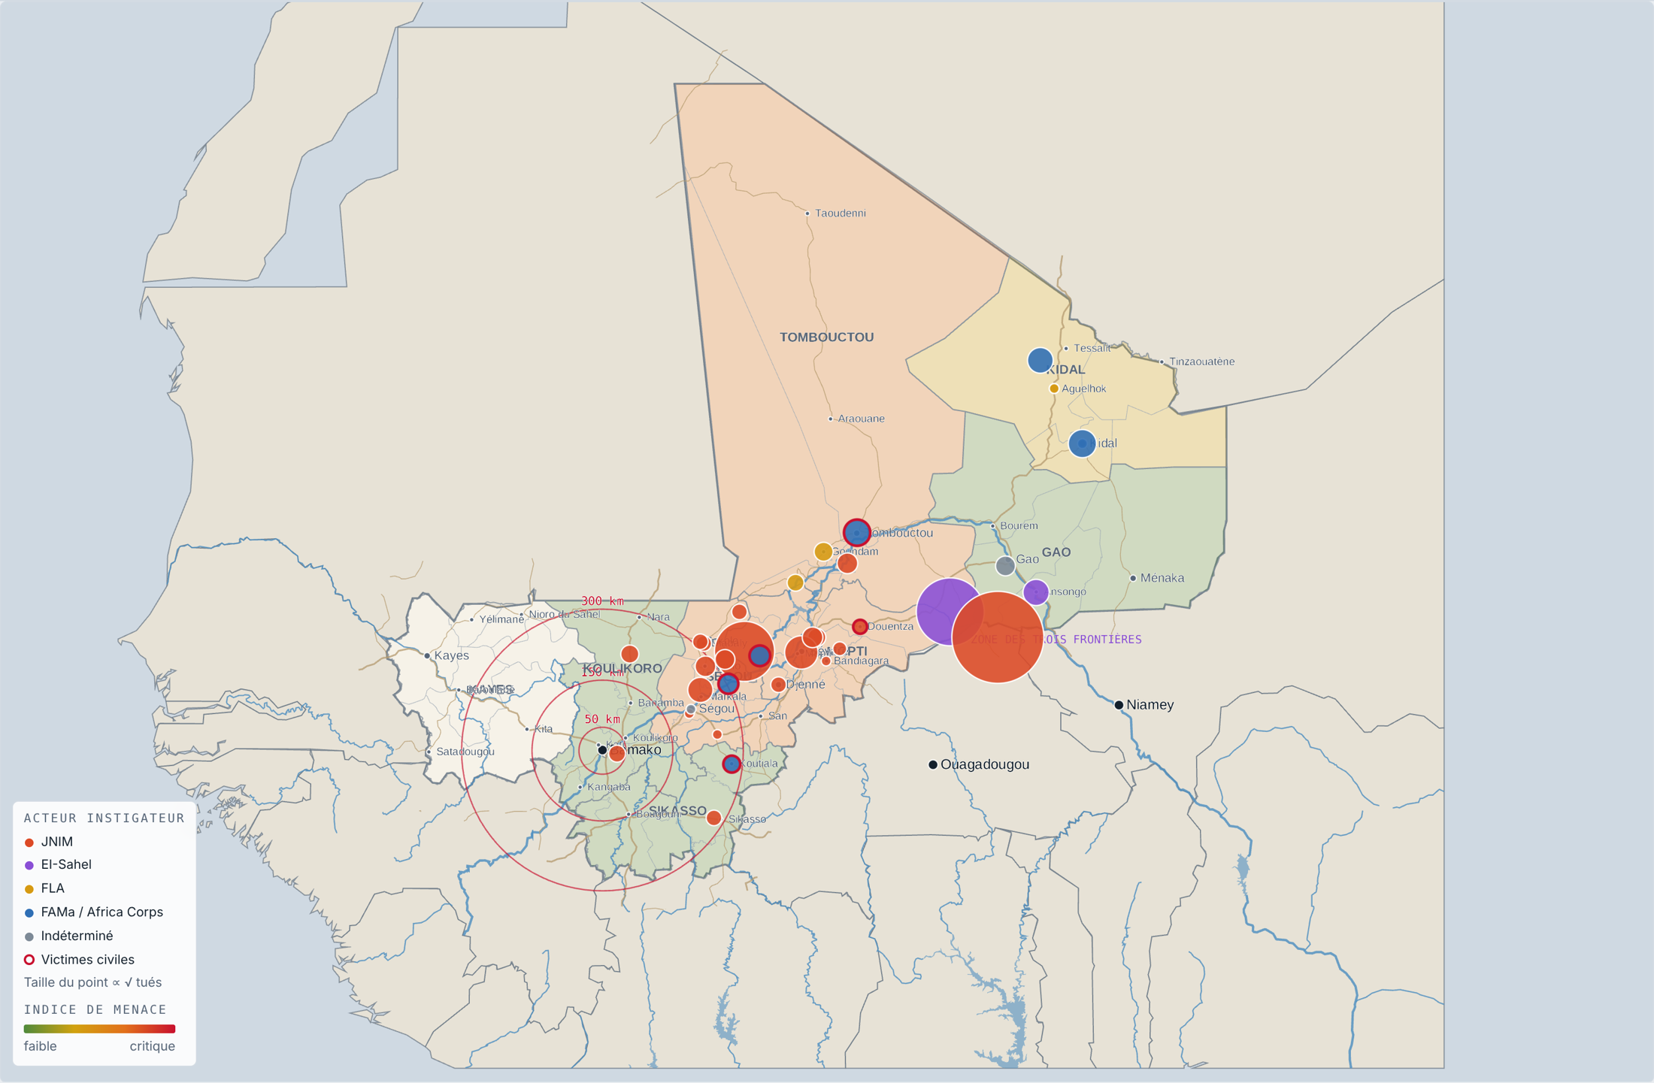
OBSERVATOIRE SÉCURITAIRE · MALI — Tableau de bord décisionnel
Période du 31/08/2026 au 26/10/2026 · Sources ouvertes · Diffusion restreinte · Généré le 29/10/2026

 | Indicateurs clés (calculés depuis INCIDENTS)
 | INCIDENTS | TUÉS (TOTAL) | FDS (FAMA) TUÉS | AFRICA CORPS TUÉS | COMBATTANTS ARMÉS TUÉS | CIVILS TUÉS

 | CIVILS BLESSÉS | CAPTURÉS | VÉH. / AÉRONEFS DÉTRUITS | VÉH. / AÉRONEFS SAISIS | DANS LE RAYON DE BAMAKO | PART DU JNIM

 | Accès à la cartographie
 |  |  |  | Carte WebGL, filtres, animation chronologique, dossiers d'incidents. Nécessite Internet ; lien privé à partager depuis la page.
 |  |  |  | Le fichier « tableau_de_bord_mali.html » doit être dans le même dossier que ce classeur. Internet requis pour charger le moteur cartographique.
 | ▶ Cartes de situation (onglet CARTES) |  |  | Voir les cartes de situation intégrées au classeur (consultables hors ligne et imprimables).
 | ▶ Registre des incidents avec liens cartographiques |  |  | Chaque incident possède des liens « OSM ↗ », « Google ↗ » et « Dossier ↗ » (colonnes AJ à AL de INCIDENTS).

 | L'essentiel
 | Le JNIM mène l'initiative. |  | 21 des 36 incidents (58 %), dont 16 à Ségou et Mopti ; à l'origine de 92 % des FDS maliennes tuées (192 sur 208).
 | La pression se rapproche de Bamako. |  | 9 incidents à moins de 300 km, dont un poste pris à Kassela (32 km). Six attaques visent des axes routiers : asphyxie logistique.
 | Les frappes aériennes causent toutes les morts civiles recensées. |  | 28 civils tués sur 28 lors de quatre frappes FAMa / Africa Corps ; ×3 entre P1 et P2 (7 → 21).
 | La guerre JNIM – EI-Sahel saigne le Liptako. |  | Deux batailles revendiquées : 600 tués, 64 % de la létalité de la base. Bilans à confirmer (double comptage possible).

 | Sommaire
 | CARTES | Cartes de situation (3 cartes) |  | PRESSION_BAMAKO | Distance à la capitale
 | INCIDENTS | Registre enrichi des 36 incidents, liens cartographiques |  | EVALUATION | Jugements clés, scénarios, alertes, recommandations
 | REGIONS | Synthèse régionale et indice de menace |  | QUALITE_SOURCES | Fiabilité, sources, limites
 | ACTEURS | Synthèse par acteur, matrice acteur × mode |  | PARAMETRES | Hypothèses modifiables (période, rayon, poids de l'indice)
 | CHRONOLOGIE | Rythme hebdomadaire, comparaison P1 / P2 |  | MODE_EMPLOI | Ouvrir la carte depuis Excel, résolution des problèmes
 | MODES_CIBLES | Modes opératoires et cibles |  | DICTIONNAIRE | Définition des colonnes
 | Carte de situation — cliquez « Ouvrir le tableau de bord » pour la version interactive

CARTES
Cartes de situation |  | ◄ Accueil
Instantanés du tableau de bord interactif. Pour zoomer, filtrer et animer : liens ci-dessous.

 | Carte 1 — Situation générale : incidents par acteur (taille ∝ √ tués), indice de menace régional, axes routiers, fleuve Niger, rayons de 50 / 150 / 300 km autour de Bamako.

 | Carte 2 — Zoom Mali central (Koulikoro – Ségou – Mopti) : guerre des axes et pression sur Bamako.
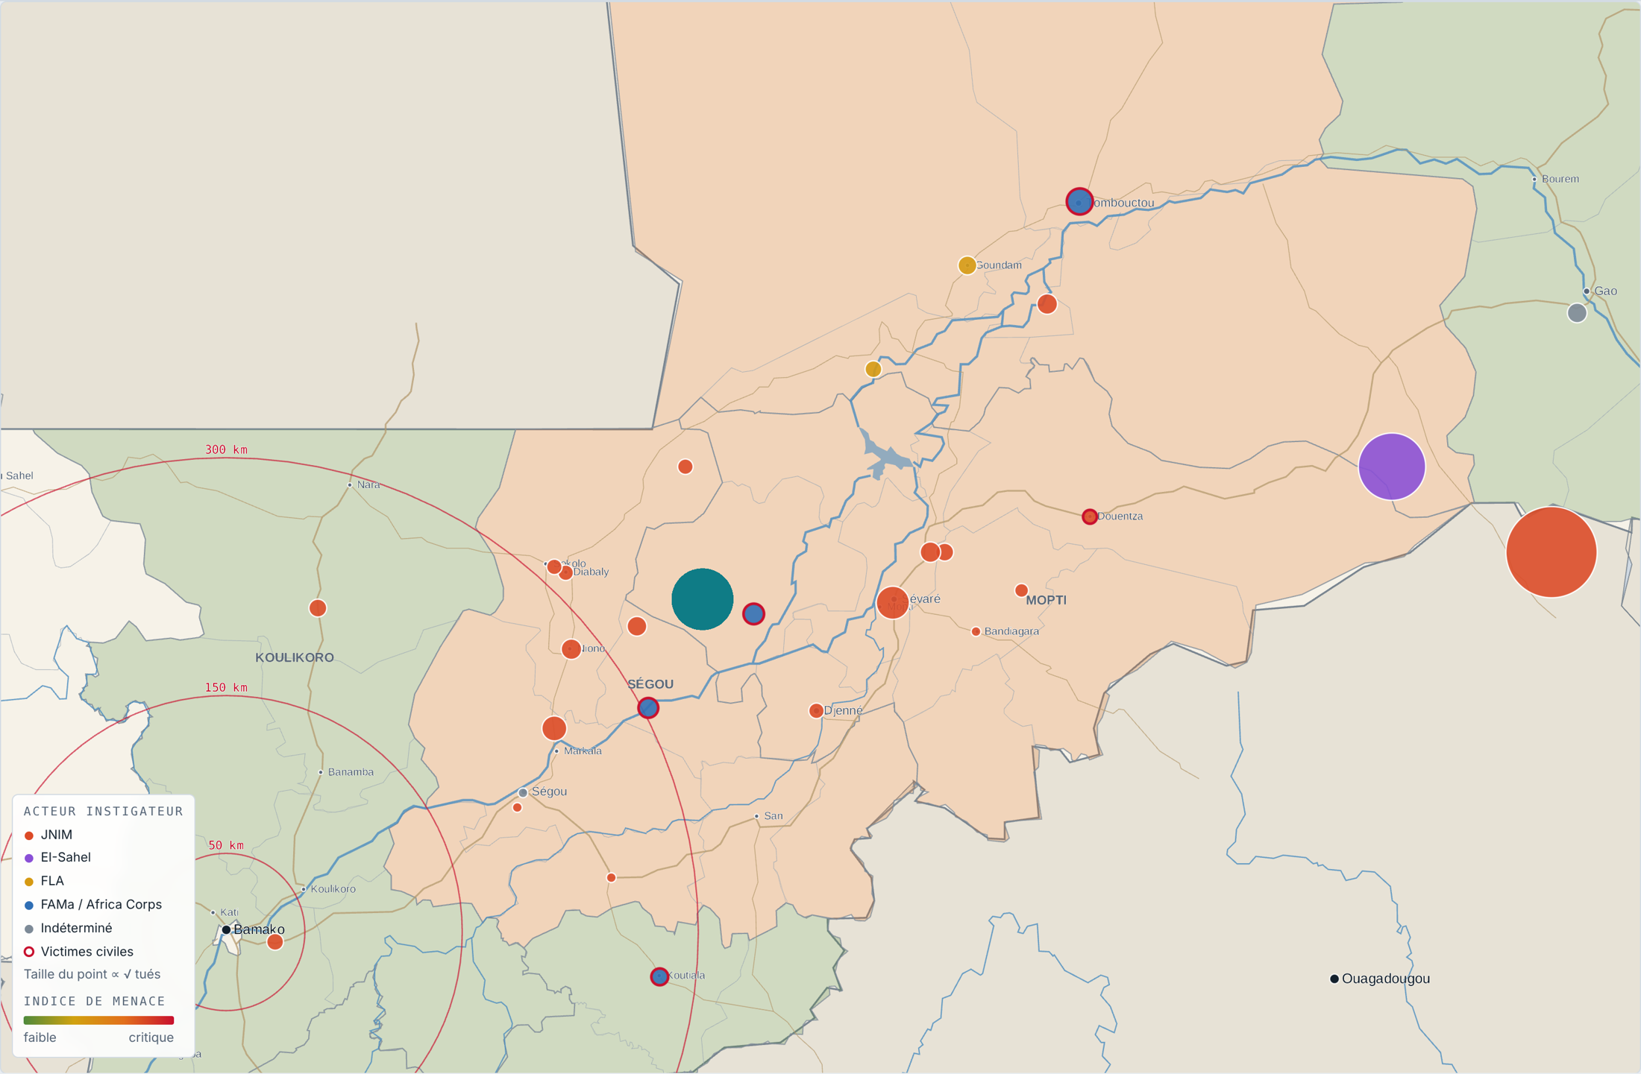

 | Carte 3 — Densité 3D : hexagones de 30 km, hauteur et couleur = Σ(1 + √tués).
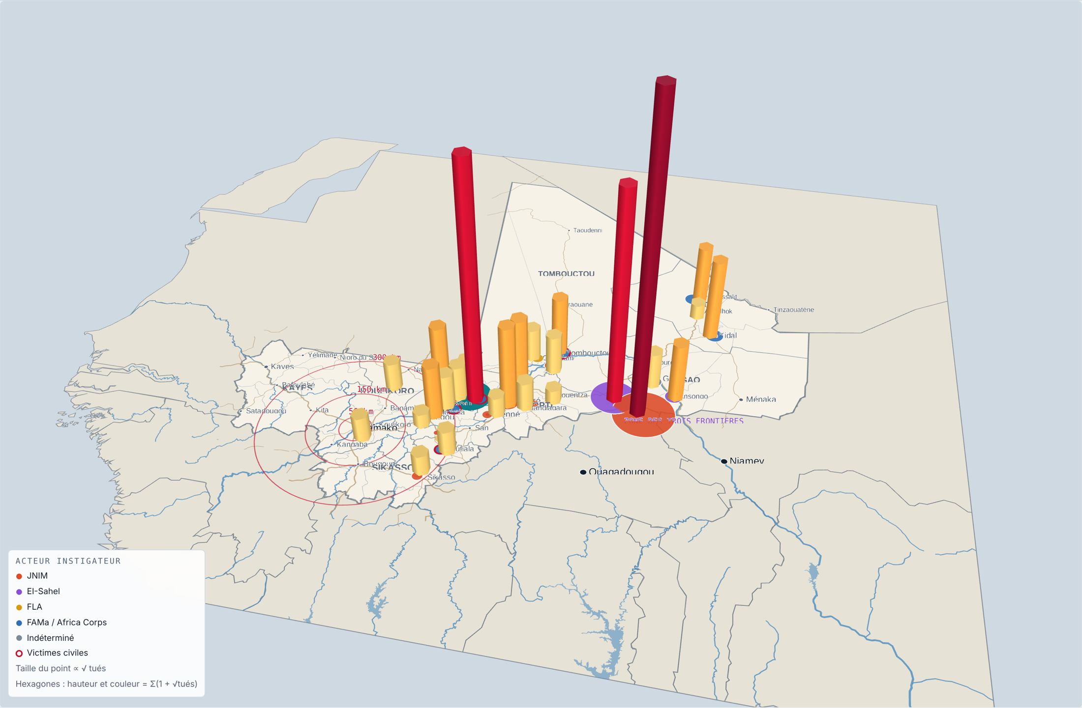

 | Fonds : geoBoundaries (CC BY 4.0), Natural Earth. Données : compilations Naïm TOURÉ, 31/08 – 26/10/2026.

REGIONS
Synthèse régionale et indice de menace |  |  |  |  |  |  |  |  |  |  |  |  |  |  | ◄ Accueil
Toutes les valeurs sont calculées par formule à partir de la feuille INCIDENTS.

 | Région | Incidents | Part | Tués | FDS + Africa Corps tués | Civils tués + blessés | Incidents récents | Indice (0-100) | Niveau | Acteur dominant | JNIM | EI-Sahel | FLA | FAMa / Africa Corps | Indéterminé / accident
 | Ségou
 | Mopti
 | Kidal
 | Tombouctou
 | Gao
 | Koulikoro
 | Sikasso
 | Hors Mali (Burkina Faso)
 | Total

 | Méthode : indice = 100 × (W_FREQ × incidents / max + W_LETAL × ln(1+tués) / ln(1+max) + W_CIVILS × civils / max + W_RECENT × part d'incidents récents). Poids et seuils modifiables dans PARAMETRES. Les régions suivent le référentiel geoBoundaries (8 régions + Bamako, antérieur à la réforme de 2023).

Indice de menace par région
Incidents par région et par acteur

ACTEURS
Synthèse par acteur instigateur |  |  |  |  |  |  |  |  |  |  |  |  |  | ◄ Accueil
« Tués lors de ses actions » inclut les pertes subies par l'acteur lui-même lors des incidents qu'il initie.

 | Acteur | Incidents | Part | Tués lors de ses actions | FDS (FAMa) tués | Africa Corps tués | Civils tués | Civils blessés | Combattants armés tués | Capturés | Véh. détruits | Véh. saisis | Incidents P1 | Incidents P2 | Évolution P1 → P2
 | JNIM
 | EI-Sahel
 | FLA
 | FAMa / Africa Corps
 | Indéterminé / accident
 | Total

 | Matrice acteur × mode opératoire (nombre d'incidents)
 | Acteur | Affrontement JNIM–EIS | Attaque ciblée / VIP | Attaque de poste / camp | Drone armé (FPV) | EEI | Embuscade | Frappe aérienne étatique | Lutte anti-drone | Offensive terrestre | Perte d'aéronef (accident) | Sabotage logistique | Tirs indirects | Total
 | JNIM
 | EI-Sahel
 | FLA
 | FAMa / Africa Corps
 | Indéterminé / accident

Part des incidents par acteur
Pertes infligées lors des actions de chaque acteur

CHRONOLOGIE
Chronologie et comparaison des périodes |  |  |  |  |  |  |  |  |  |  |  |  |  | ◄ Accueil
Semaines ISO (lundi → dimanche). P1 / P2 : deux périodes de durée égale (voir PARAMETRES).

 | Semaine du | Au | N° ISO | JNIM | EI-Sahel | FLA | FAMa / Africa Corps | Indéterminé / accident | Total incidents | Tués | FDS + AC tués | Civils tués | Cumul tués |  | Comparaison P1 / P2
 | 31/08/2026 |  |  |  |  |  |  |  |  |  |  |  |  |  | Indicateur | P1 | P2 | Écart | Évolution
 | 07/09/2026 |  |  |  |  |  |  |  |  |  |  |  |  |  | Incidents
 | 14/09/2026 |  |  |  |  |  |  |  |  |  |  |  |  |  | Tués (total)
 | 21/09/2026 |  |  |  |  |  |  |  |  |  |  |  |  |  | FDS (FAMa) tués
 | 28/09/2026 |  |  |  |  |  |  |  |  |  |  |  |  |  | Africa Corps tués
 | 05/10/2026 |  |  |  |  |  |  |  |  |  |  |  |  |  | Combattants armés tués
 | 12/10/2026 |  |  |  |  |  |  |  |  |  |  |  |  |  | Civils tués
 | 19/10/2026 |  |  |  |  |  |  |  |  |  |  |  |  |  | Civils blessés
 | 26/10/2026 |  |  |  |  |  |  |  |  |  |  |  |  |  | Capturés
 |  |  |  |  |  |  |  |  |  |  |  |  |  |  | Véhicules / aéronefs détruits
 |  |  |  |  |  |  |  |  |  |  |  |  |  |  | Incidents dans le rayon de Bamako
 |  |  |  |  |  |  |  |  |  |  |  |  |  |  | Rouge : hausse ; vert : baisse. La baisse des pertes FAMa en P2 tient surtout à l'effet Dioura (150 tués le 10/09).

Rythme opérationnel hebdomadaire par acteur
Bilan humain hebdomadaire

MODES_CIBLES
Modes opératoires et cibles |  |  |  |  |  |  |  |  |  | ◄ Accueil
Fréquence, létalité et matrice mode × cible.

 | Mode opératoire | Incidents | Part | Tués | Tués par incident | Civils tués | Dans le rayon Bamako | Mode × cible | FAMa / Africa Corps | Civils | Groupes armés | Milices pro-gouv. | Logistique civile
 | Embuscade
 | Attaque de poste / camp
 | Frappe aérienne étatique
 | EEI
 | Drone armé (FPV)
 | Affrontement JNIM–EIS
 | Perte d'aéronef (accident)
 | Attaque ciblée / VIP
 | Offensive terrestre
 | Sabotage logistique
 | Lutte anti-drone
 | Tirs indirects

Fréquence des modes opératoires
Létalité moyenne par mode (tués / incident)

PRESSION_BAMAKO
Pression sur Bamako |  |  |  |  |  |  |  |  | ◄ Accueil
Distance orthodromique de chaque incident au centre de Bamako (formule de haversine, voir INCIDENTS).

Incidents par tranche de distance à Bamako
 | Tranche de distance | De (km) | À (km) | Incidents | dont JNIM | Tués | Part des incidents
 |  | 0 | 50
 |  | 50 | 150
 |  | 150 | 300
 |  | 300 | 500
 |  | 500 | 800
 |  | 800 | 2000
 | Bornes « De / À » modifiables (en bleu).

 | Incidents dans le rayon de Bamako (à la génération du classeur, triés par distance)
 | ID | Date | Localité | Cercle | Instigateur | Mode | Distance (km) | Tués

QUALITE_SOURCES
Qualité des données et fiabilité des sources |  |  |  |  |  |  | ◄ Accueil
Corroboration : « Corroboré » = au moins deux sources indépendantes (veille OSINT ou presse).

 | Source | Type | Nature | Citations | Niveau de fiabilité | Incidents | Tués associés | Part
 | Sahel Alerte | Veille OSINT | Analyste / veille OSINT |  | Corroboré
 | Hasret K. | Veille OSINT | Analyste / veille OSINT |  | Partiellement corroboré
 | Sagnon | Veille OSINT | Analyste / veille OSINT |  | Source partisane seule
 | Ghana C. Monitor | Veille OSINT | Analyste / veille OSINT |  | Source unique
 | Brant P. | Veille OSINT | Analyste / veille OSINT
 | Outamashaq | Veille OSINT | Analyste / veille OSINT |  | Incidents à bilan revendiqué seul
 | Acled (Héni Nsaibia) | Veille OSINT | Analyste / veille OSINT |  | Incidents géolocalisés à ± 10 km
 | Wamaps | Veille OSINT | Analyste / veille OSINT
Corroboration des incidents
 | F. Walett | Veille OSINT | Analyste / veille OSINT
 | Wassim Nasr | Veille OSINT | Analyste / veille OSINT
 | Serge Daniel | Veille OSINT | Analyste / veille OSINT
 | Abbasi | Veille OSINT | Analyste / veille OSINT
 | Jeune Afrique | Presse | Presse panafricaine
 | AzZalaqa | Partisane | Organe de propagande du JNIM
 | FLA | Partisane | Communication du FLA
 | JNIM | Partisane | Revendication JNIM
 | EIS | Partisane | Revendication EI-Sahel
 | Amaq | Partisane | Agence de propagande de l'État islamique
 | État-Major FAMa | Officielle | Communiqué officiel des FAMa
 | Naïm TOURÉ | Compilateur | Compilateur de la base
 | « Citations » compte les incidents où le nom apparaît dans la colonne Sources (recherche par texte).

 | Limites et points de vigilance
 | Risque de double comptage | INC-2026-003 (01/09, Gonadaouri / Ndaki, 200 tués) et INC-2026-025 (09/10, Ganadaouri, 400 tués) désignent des toponymes voisins. Ensemble, ils pèsent 64 % de la létalité : à recouper avant toute diffusion.
 | Bilans revendiqués | Les pertes de Dioura (150) et de Sévaré (33) proviennent en partie d'AzZalaqa (JNIM) ; celles de l'EI-Sahel d'Amaq. Les lire comme des maximums.
 | Géolocalisation | Plusieurs incidents sont positionnés au niveau d'une zone (une décimale, ± 10 km). INC-2026-022 (campagne de frappes sur quatre sites) est représenté par un seul point à Anéfif.
 | Catégories ambiguës | INC-2026-017 : « 7 morts / blessés » russes enregistrés comme 7 morts. INC-2026-015 : attribution au JNIM présumée.
 | Contrôle spatial | INC-2026-025, déclaré « Burkina Faso / Mali », se situe au Burkina Faso (Oudalan). INC-2026-003, déclaré frontalier, se situe dans le cercle de Gourma-Rharous (Tombouctou).
 | Couverture | 36 incidents en 57 jours : la base reflète la sélection du compilateur, non l'exhaustivité du conflit. Interpréter avec prudence les variations de faible effectif.
 | Référentiel administratif | Régions et cercles geoBoundaries (8 régions + Bamako, antérieur à la réforme de 2023). La région déclarée par la source reste disponible dans INCIDENTS.

